Portada
Formularios y Plantillas
Rainforest Alliance - Herramienta de Prueba de gravedad
Versión 1
 | Descargo de responsabilidad sobre la traducción
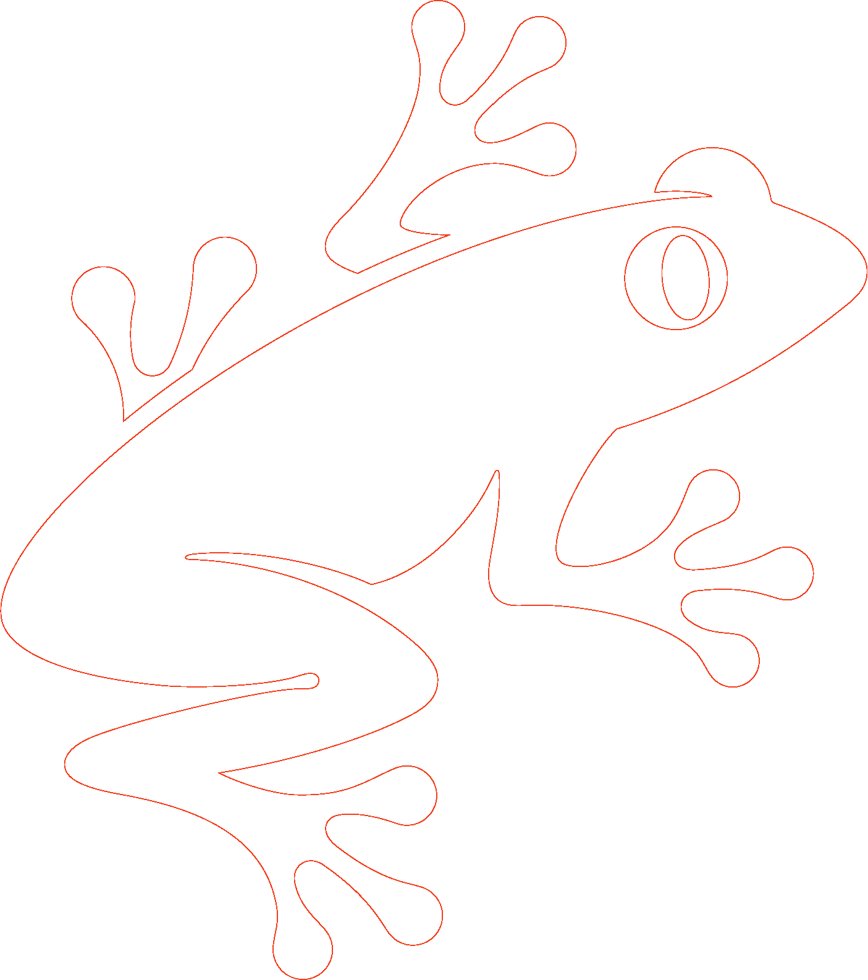
 | Para cualquier duda en cuanto a la exactitud de la información contenida en la traducción, consulte la versión oficial en inglés. Cualquier discrepancia o diferencia en cuanto al significado que pueda observarse en la traducción no será vinculante ni tendrá efecto alguno a efectos de las auditorías o certificaciones.

 | ¿Desea obtener más información?
 | Para más información sobre Rainforest Alliance, visite www.rainforest-alliance.org o contacte con nosotros escribiendo a info@ra.org

 | Nombre del documento: |  | Código del documento: | Versión: | Idioma:
 | Rainforest Alliance - Herramienta de Prueba de gravedad |  | SA-F-GA-34 | V1 | ES
 | Fecha de la primera publicación: | Fecha de revisión: | Válido desde: | Caduca el día:
 | 1 de octubre 2022 | N/A | 1 de octubre 2022 | Hasta nuevo aviso
 | Desarrollado por: |  | Aprobado por:
 | Departamento de Normalización y Control de Calidad de Rainforest Alliance |  | Gerente general, Control de calidad global
 | Vinculado a:
 | SA-R-GA-1 Reglas de Certificación y Auditoría de Rainforest Alliance 2020

 | Reemplaza:
 | N/A
 | Aplicable a:
 | Entes de Certificación
 | País/Región:
 | Todos
 | Cultivo: |  | Tipo de certificación:
© 2022 Rainforest Alliance. Todos los derechos reservados. | Todos los cultivos dentro del ámbito de aplicación del sistema de certificación de Rainforest Alliance; por favor, consulte las Reglas de Certificación. |  | N/A

 | Queda estrictamente prohibido cualquier uso de este contenido, incluidas la reproducción, modificación, distribución o reedición del mismo, sin el consentimiento previo por escrito de Rainforest Alliance.
SA-F-GA-34-V1ES

 | El presente documento/herramienta guía no es vinculante. Esto significa que este documento da información relevante para ayudar a sus lectores a comprender, interpretar e implementar los requisitos dispuestos en los documentos incluidos en la sección “vinculado a”, indicada anteriormente. Sin embargo, seguir la guía en este documento no es obligatorio.

